NOTIFICACIONES y PQRSD 1-2022
CONSOLIDADO CORREO NOTIFICACIONES JUDICIALES ENERO A JUNIO 2022
FECHA | REMITENTE | DETALLE DEL REQUERIMIENTO | RESPUESTA
2022-01-07 | EDUARDOfeejdhhdwhhw STEswwdwdwdjRLING BERMEO | Buenas Tardes Mi nombre es Eduardo Sterling, tengo una discapacidad visual, me gustaría ingresar a la universidad, a una carrera virtual o a distancia para aplicar a la matricula cero para que me hicieran el favor me dijeran el paso a paso, para la inscripción, y si me puedo comunicar con ustedes vía whatsapp quedo atento a la respuesta, gracias. mi whatsapp es 3125840078 | Se dio respuesta el dia 19 de enero de 2022 Buenos días Eduardo, espero se encuentre bien, me comunico de la oficina de Registro y Control Académico de la IES CINOC, con el fin de dar respuesta a su requerimiento respecto a su deseo de estudiar. La IES CINOC, es una institución de Educación Superior, con oferta de programas Técnicos y Tecnológicos por ciclos propedéuticos, en modalidad presencial, ubicada con su Sede Principal en el Municipio de Pensilvania Caldas. El nivel técnico tiene una duración de 4 semestres (2 años) El nivel tecnológico una duración de 2 semestres (1 año) Siendo preciso aclarar que primero se inicia con el nivel técnico y una vez cursado y aprobado, puede dar continuidad con el nivel tecnológico. Para el presente año tenemos la oferta de los siguientes programas académicos: Jornada Diurna - Técnica Profesional en Producción Forestal - Tecnica Profesional en Producción Agropecuaria Jornada nocturna - Técnica Profesional en Procesos Empresariales - Técnica Profesional en Contabilidad Sistematizada - Técnica Profesional en Soporte y Operación de Sistemas Informáticos Actualmente nos encontramos en proceso de preinscripciones para el periodo A 2022, el cual se puede realizar de manera virtual, para el efecto nos contactaremos con usted vía whatsapp, con el fin de brindar mayor información y atender las dudas que se puedan presentar al respecto. gualmente puede seguirnos contactando a través de la línea 3218011307 o al correo registroacademico@iescinoc.edu.co
2022-01-21 | Alexander Arenas Cardona | Petición queja o reclamo (Sitio web): Muy buenas noches Señores IES CINOC Reciban ustedes un grato y cordial saludo Es mi intencion solicitar un certificado de estudio con notas del curso Tecnico Profesional en Informatica y Sistemas cursado en el Periodo B del año 2018 Periodos A y B del 2009 y Periodo A del 2010 y adicional a esto, solicito a la institución una excepcion descuento a una parte de costo de los derechos de grado y brindar actividades pendientes segun 3 creditos pendientes de la Asignatura Principios de Adminstracion y Creacion de Empresas con el fin de que se me entrege el dipolma y ser egresado de la institución. Ya que con esto me permitirian avanzar personal, laboral y profesionalmente y ser un representa nato mas del oriente de caldas | 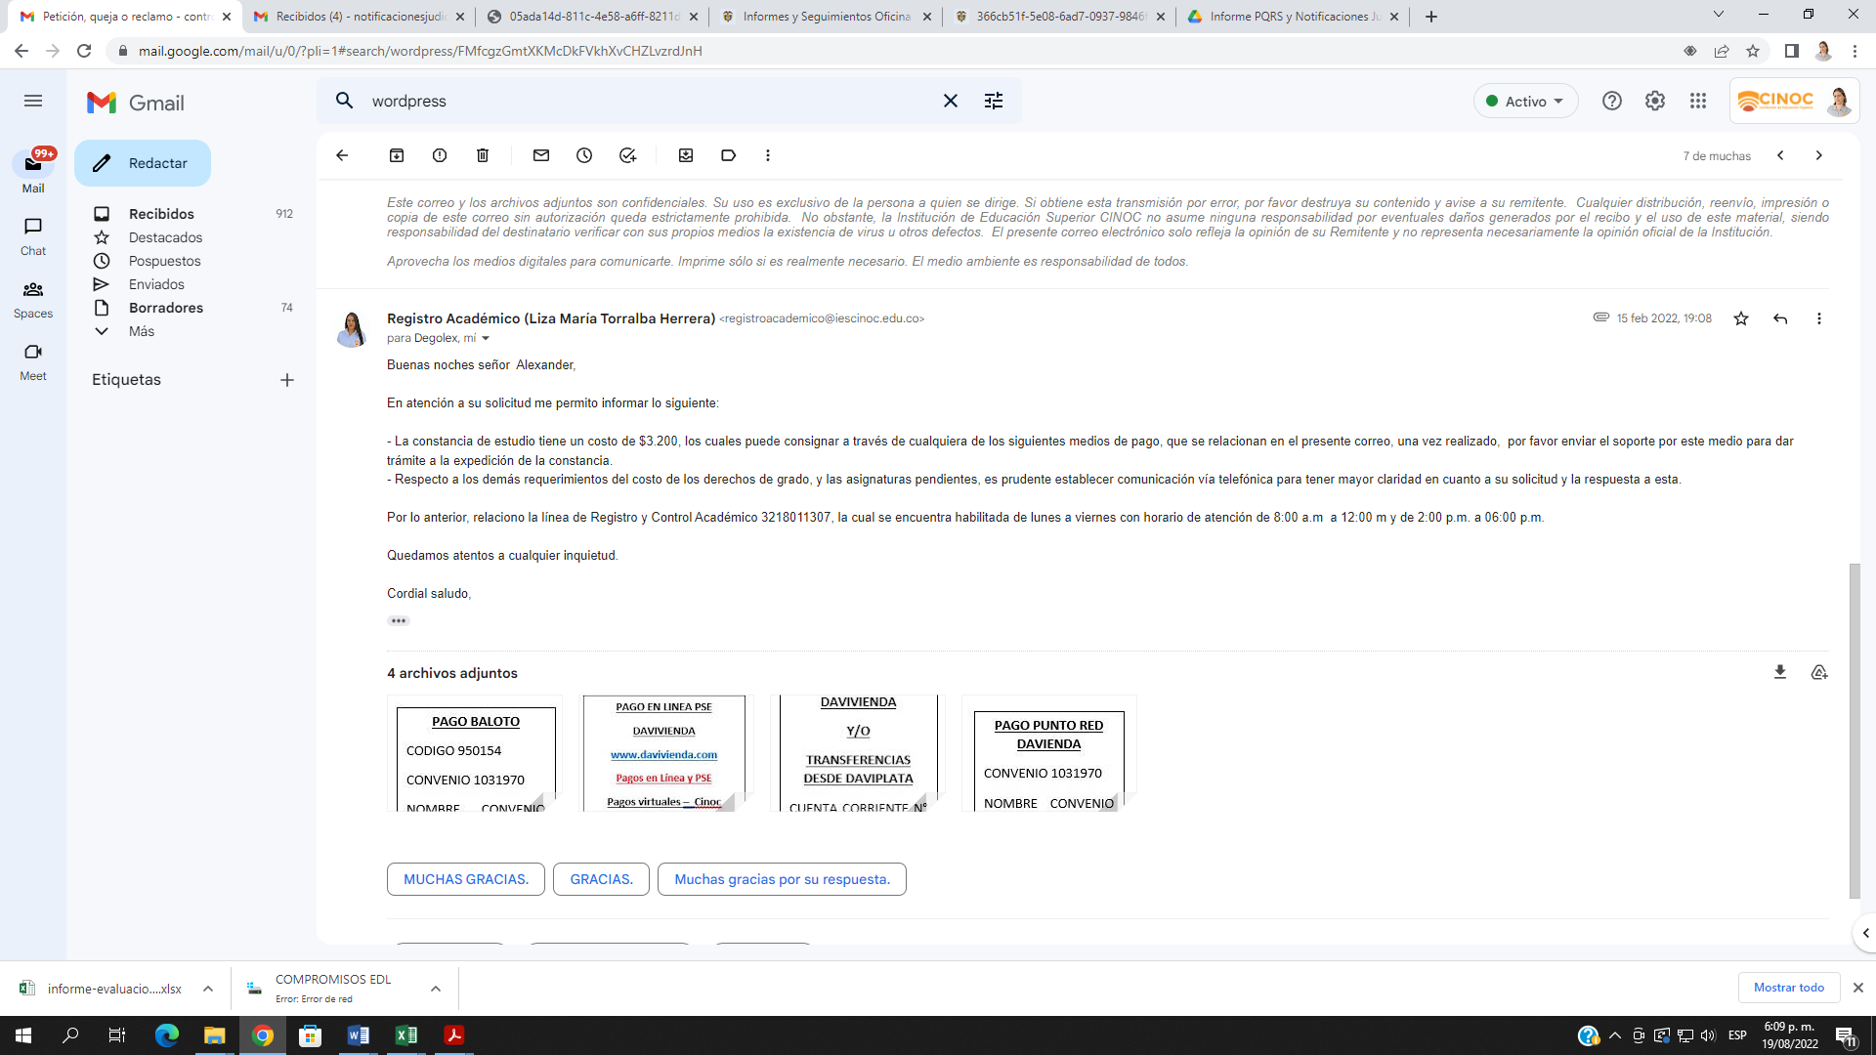 Se dio respuesta el dia 15 de febrero
Febrero 10-2022 | Risk & Solutions Group Ltda | Señores: COLEGIO INTEGRADO NACIONAL ORIENTE DE CALDAS (CINOC) BOGOTA Asunto: Verificación académica Solicitamos por favor nos confirme información académica del señor(a) DIDIER PATIÑO ARIAS con cédula de ciudadanía No 1.007.323.434 quien refiere que se graduó programa de TÉCNICO MANEJO SILVICULTOR en el año 2018 | el dia 15 de febrero se remitio correo a la dependencia de Registro Académico al cual se le dio respuesta el dia 16 de febrero
Febrero 22-2022 | Tributario Software Shop | Señores: COLEGIO INTEGRADO NACIONAL ORIENTE DE CALDAS Respetados señores: De conformidad con las normas y en cumplimiento del artículo 381 del Estatuto Tributario, gentilmente solicitamos se expidan los certificados correspondientes al año gravable 2021 a nombre de la compañía Software Shop de Colombia SAS con Nit 860.076.580-7, por concepto de: Retención en la Fuente (Enero - Diciembre 2021) . Retención en la Fuente (Enero - Diciembre 2021) · Retención de IVA (Enero - Diciembre 2021) · Retención de ICA (Enero - Diciembre 2021 | 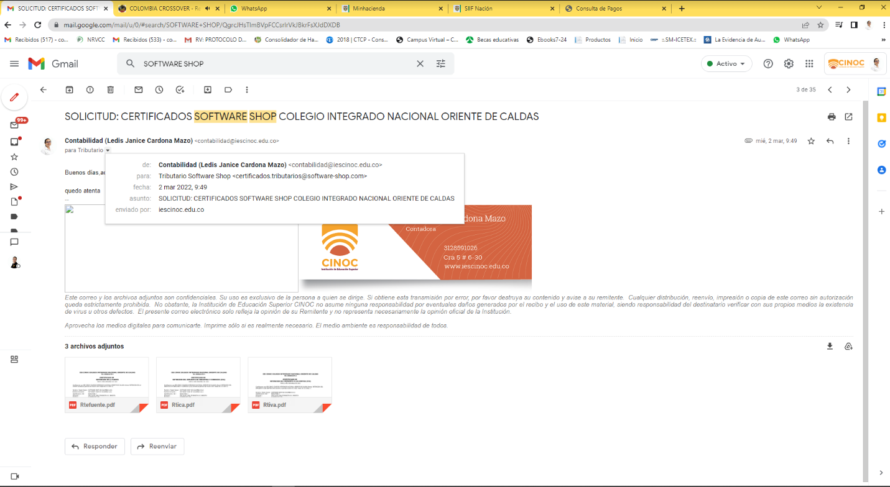 El dia 22 de febrero se remite correo al area encargada, al cual se le da respuesta el dia 02 de marzo
2022-03-17 | Grupo primer semestre Marquetalia Caldas | Petición queja o reclamo (pagina web): Nos comunicamos los alumnos de primer semestre de técnico profesional en sistemas sede Marquetalia, para presentar nuestra inconformidad en cuanto a que no hemos podido acceder a ninguna de las salas de sistemas, incluso cuando las hemos necesitado para poder entender mejor algunas clases, ya que siempre están ocupadas por 3 y 5 semestre, esta petición la damos por que queremos poder acceder a ellas al igual que los demás y poder ver algunas clases y temas que los profesores necesitan darnos en muchas ocasiones | 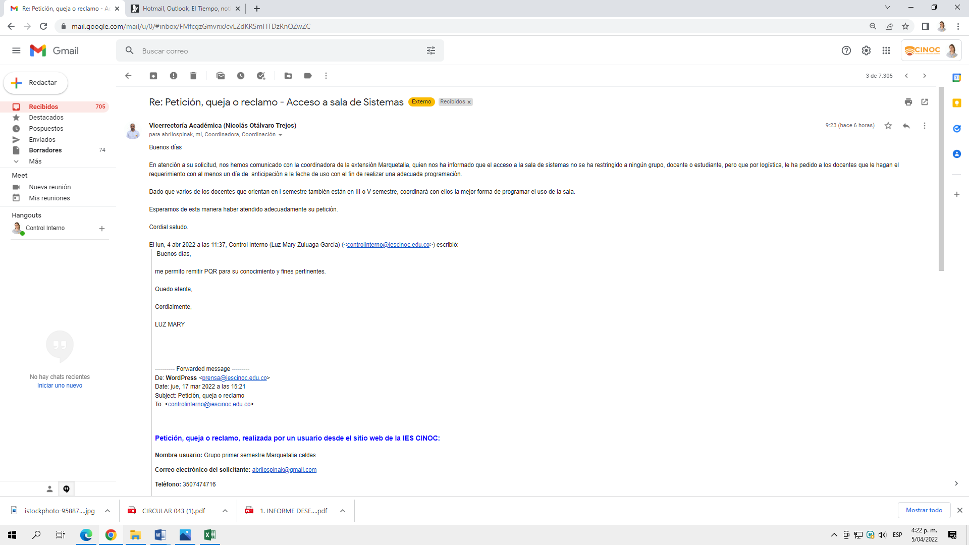 Rpta 5/04/2022
2022-04-20 | Carlos E Micolta | Buena tarde, comedidamente solicito verificación del titulo para fines laborales del programa TECNOLOGO EN GESTION CONTABLE Y TRIBUTARIA , que obtuvo la siguiente persona: PAOLA ANDREA RESTREPO ORTIZ | 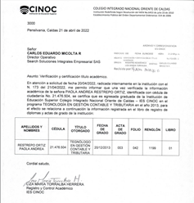 El dia 20 de abril se remitio a la dependencia de Registro Académico al cual se le da respuesta el 22 de abril. Buenos días, En atención a su solicitud, nos permitimos remitir verificación académica de la señora Paola Andrea Restrepo Ortiz, del programa Tecnología en Gestión Contable y Tributaria, para los fines pertinentes. Cordial saludo,
2022-05-12 | Nini practicante | Cordial Saludo, Agradezco su colaboración validando el título. CARLOS EDUARDOQ UINTERO RODRIGUEZ C.C 1095915899 TECNICO AUXILIAR EN SERVICIOS FARMACEUTICOS | 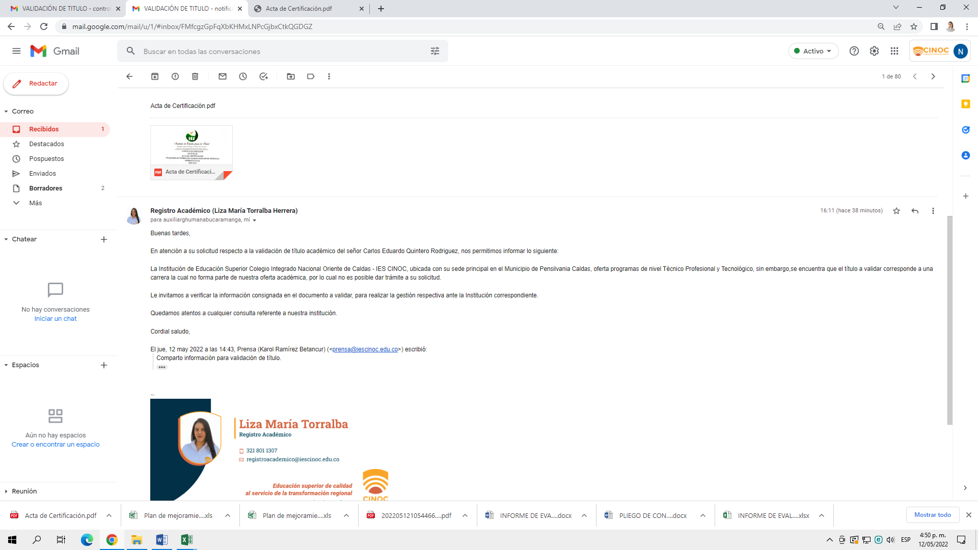 Se remite el correo dia 12 de mayo a la dependencia encargada y se da respuesta el mismo dia.
2022-05-14 | DECAL SIJIN PENSILVANIA | Solicitud informacion egresada IES CINOC Pensilvania Diana Cristina Noreña Quintero | 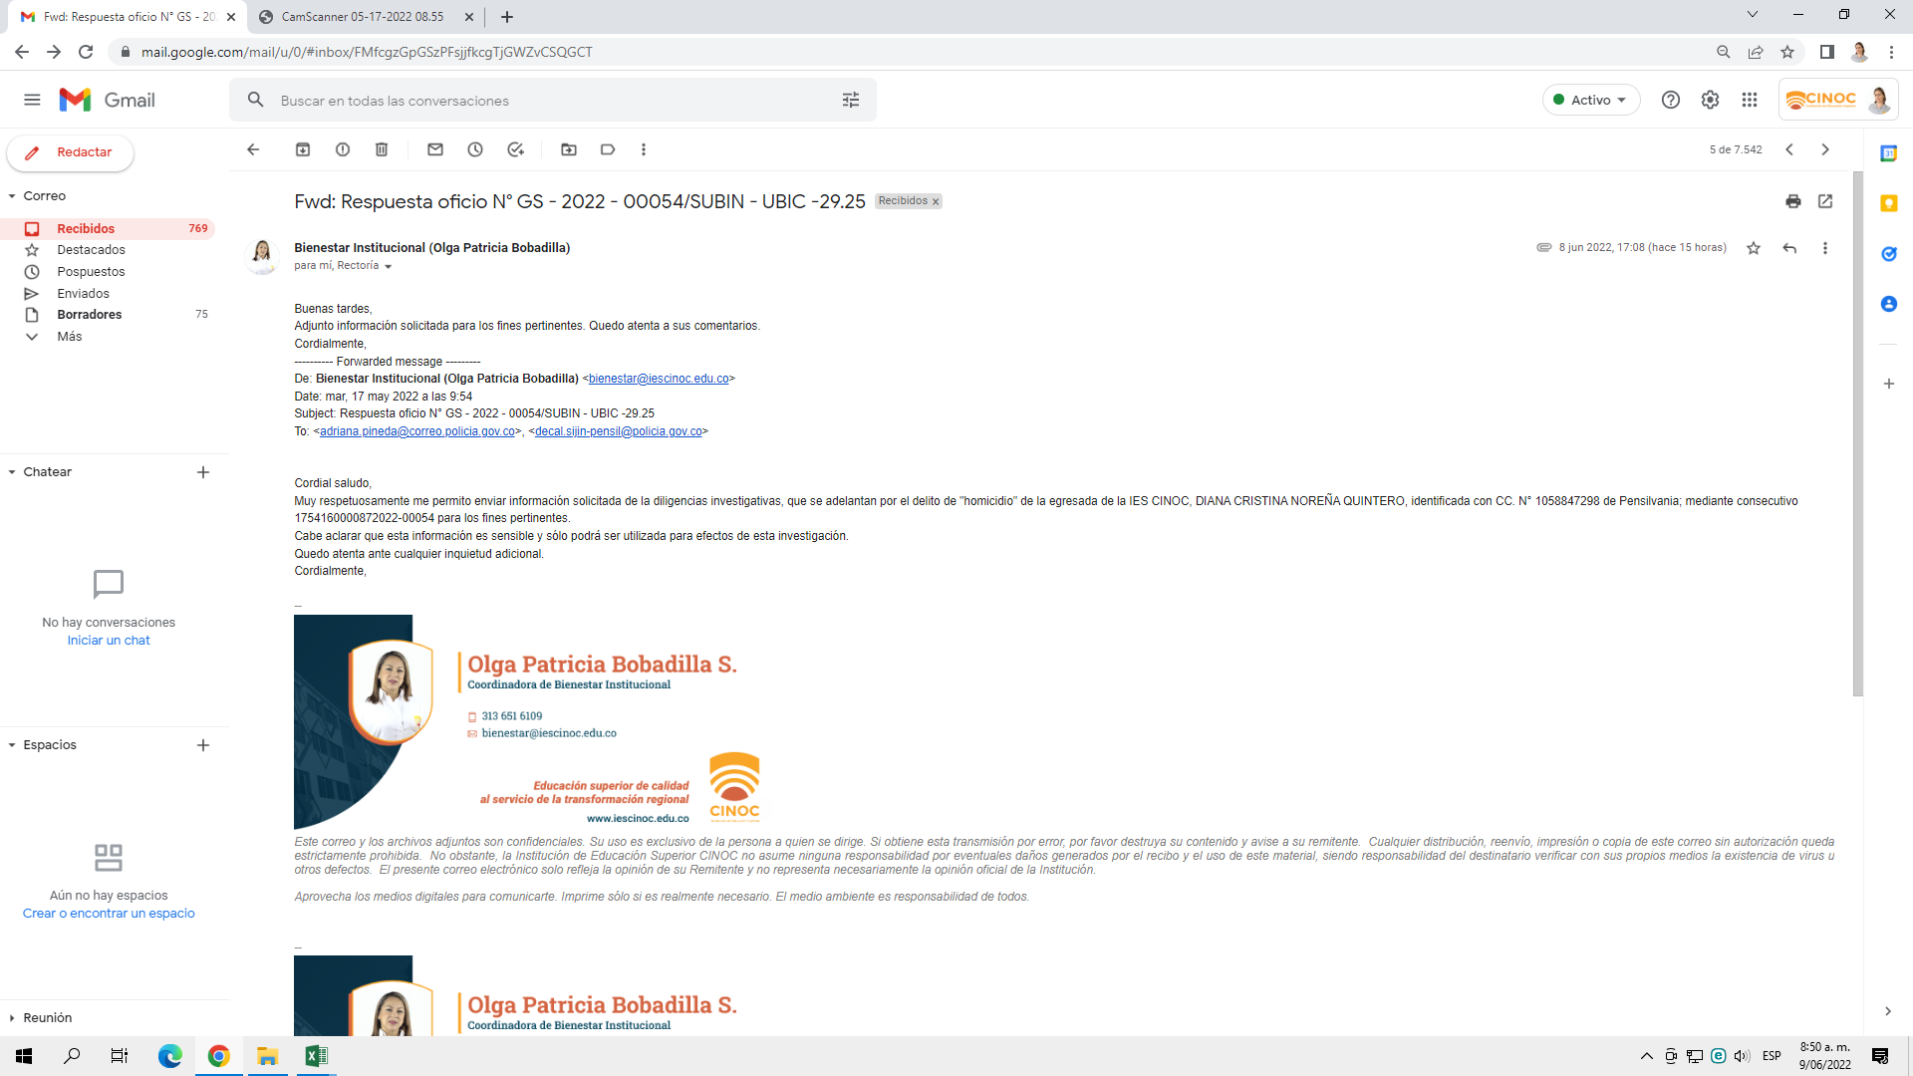 El dia 15 de mayo se remite a rectoria, sicologia y Bienestar para su pronta respuesta. Se dio respuesta el dia 17 de mayo de 2022
2022-06-06 | Nini practicante | Cordial Saludo, Agradezco su colaboración validando el título. ANGIE CAROLINA DIAZ SUAREZ C.C 1005333592 TÉCNICO EN AUXILIAR DE FARMACIA | 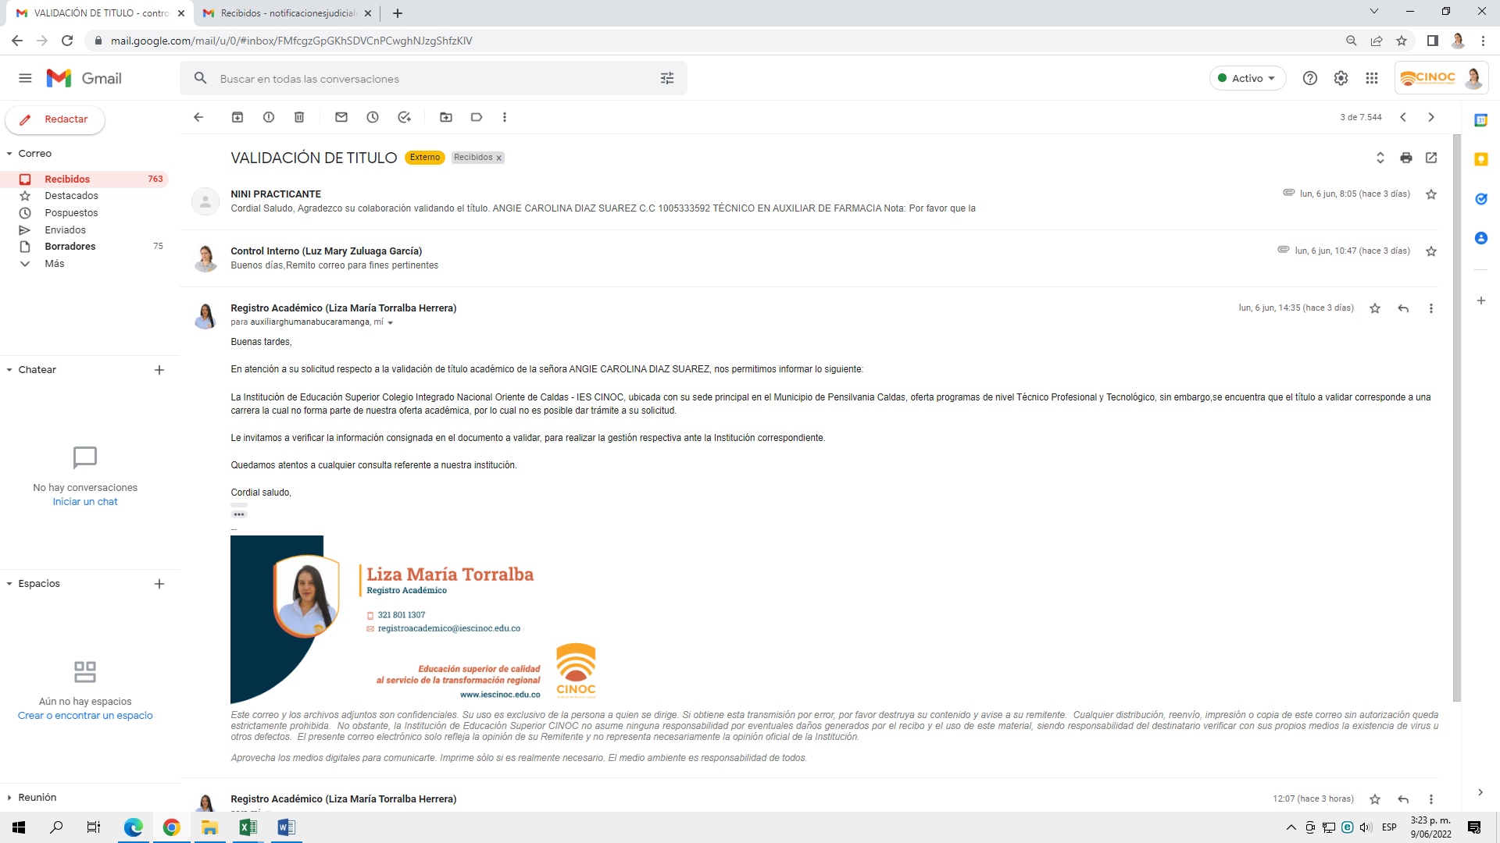 Se remite el correo dia 06 de junio a la dependencia encargada
2022-06-06 | Andres David Calle Aguas | Petición de información | Respuesta derecho de petición
2022-06-11 | Extensión | Petición queja o reclamo (Pagina web): Les escribimos esperando una respuesta, ya que en varias ocasiones les hemos pedido que nos incluyan aún más en los campeonatos de microfutbol tanto femenino, como masculino, ya que quisiéramos tener más participación en ese tipo de actividades como las tiene pensilvania, y también en cuanto a muchas actividades que llegan a nuestro correo pero que por obvias razones no podemos asistir, ya que solo nos hacen la invitación via gmail pero no nos llevan como sede a Pensilvania para poder participar en ellas, los del equipo masculino han tratado de gestionar los campeonatos en pensilvania enviando cartas, en las cuales se supone que id se dice que se hará la gestión, pero enrealidad hasta ahora estan esperando. (aclaramos que la coordinadora siempre nos a apoyado y ayudado hasta donde se a podido, por lo tanto no estamos mencionando que sea por falta de apoyo de ella si no más bien de la sede principal) son varias falencias que hemos por que también queremos disfrutar más de todo lo que puede brindarnos la institución, muchas gracias por la atención prestada | Se reenvia correo el dia 13 de junio a Vicerrectoria y coordinacion académica para su respuesta. Desde vicerrectoria académica fue remitido este correo al area de bienestar Institucional, donde se pudo evidenciar una respuesta por parte de esta área el dia 23 de junio dirigida al Vicerrector; sin embargo no se identifico por parte de la oficina de control interno una respuesta por escrito dirigida a la parte interesada

